GOUTER ORNEX SEM 28
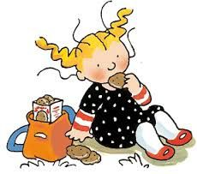
Goûters de la semaine

Semaine N° 28 du 06/07/2026 au 10/07/2026

LUNDI | MARDI | MERCREDI | JEUDI | VENDREDI
Madeleine | Gaufrette chocolat | Viennois | Gâteau au fromage blanc | Baguette
Yaourt sucré | Flan | Dosette miel | Fruit | Fromage sec portion
Fruit | Fruit | Fruit | Yaourt | Compote
 |  | Yaourt
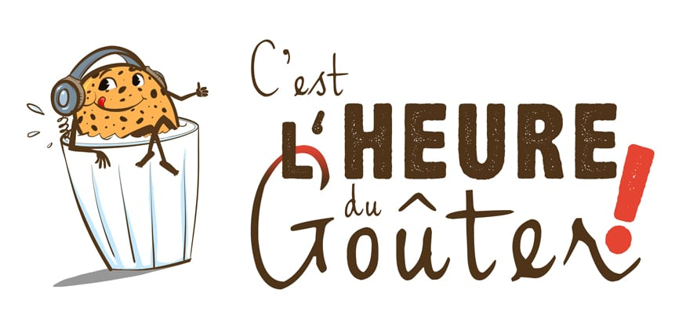
FR
01.053.021
CE

GOUTER ORNEX SEM 29
Goûters de la semaine

Semaine N°29 du 13/07/2026 au 17/07/2026

LUNDI | MARDI | MERCREDI | JEUDI | VENDREDI
Petit beurre chocolat | Viennois | Cake aux fruits | Galettes bretonnes | Baguette
Fruit | Bâton de chocolat | Crème dessert | Yaourt sucré | Fromage à tartiner portion
Yaourt | Compote | Fruit | Fruit | Fruit
 | Yaourt
FR
01.053.021
CE

GOUTER ORNEX SEM 30
Goûters de la semaine

Semaine N° 30 du 20/07/2026 au 24/07/2026

LUNDI | MARDI | MERCREDI | JEUDI | VENDREDI
Cake à la framboise | Viennois | Galettes bretonnes | Baguette | Gaufrette chocolat
Yaourt sucré | Dosette confiture | Crème dessert | Fromage sec portion | Flan
Fruit | Fruit | Fruit | Fruit
 | Yaourt |  |  | Fruit
FR
01.053.021
CE

GOUTER ORNEX SEM 31
Goûters de la semaine

Semaine N°31 du 27/07/2026 au 31/07/2026

LUNDI | MARDI | MERCREDI | JEUDI | VENDREDI
Baguette | Madeleine | Cake aux fruits | Viennois | Petits beurre chocolat
Fromage à tartiner portion | Compote | Yaourt arôme | Bâton de chocolat | Crème dessert
Fruit | Yaourt | Fruit | Fruit | Fruit
 |  |  | Yaourt
FR
01.053.021
CE

